상품제안서
고급형 리마인드 25절 다이어리(양장) | 상품코드: S43640

 |  |  |  |  |  |  | 02-713-8555 | www.synergygift.co.kr
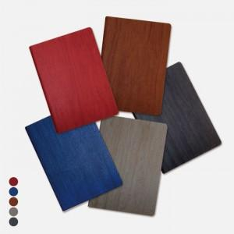

【상세/제작정보】

【인쇄/포장옵션】 | 불박, 금박, 은박 / 포장불가능

【공급단가】 | 수량 | 50~ | 100~ | 500~ | 1,000~ | 3,000~
*VAT별도 | 일반형 | 7,650원 | 7,150원 | 6,250원 | 6,000원 | 5,900원
 | 고급형 | 8,840원 | 8,250원 | 7,250원 | 7,050원 | 6,900원

【상품 URL】 | https://www.synergygift.co.kr:443/src/goods_detail.php?gdno=43640

